concept
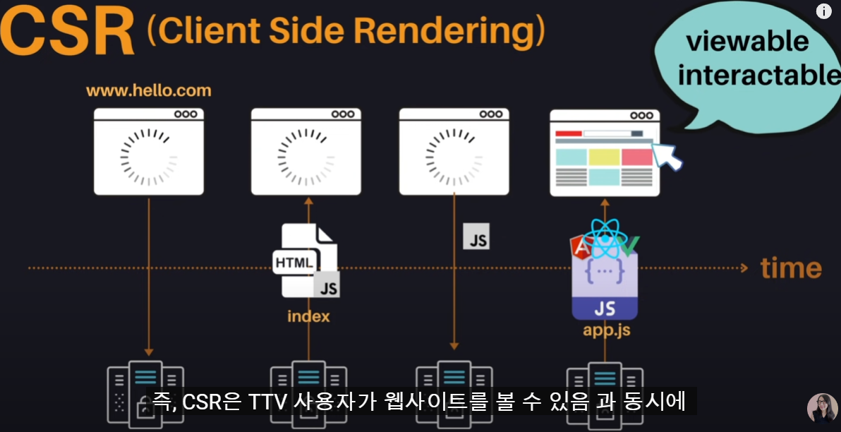

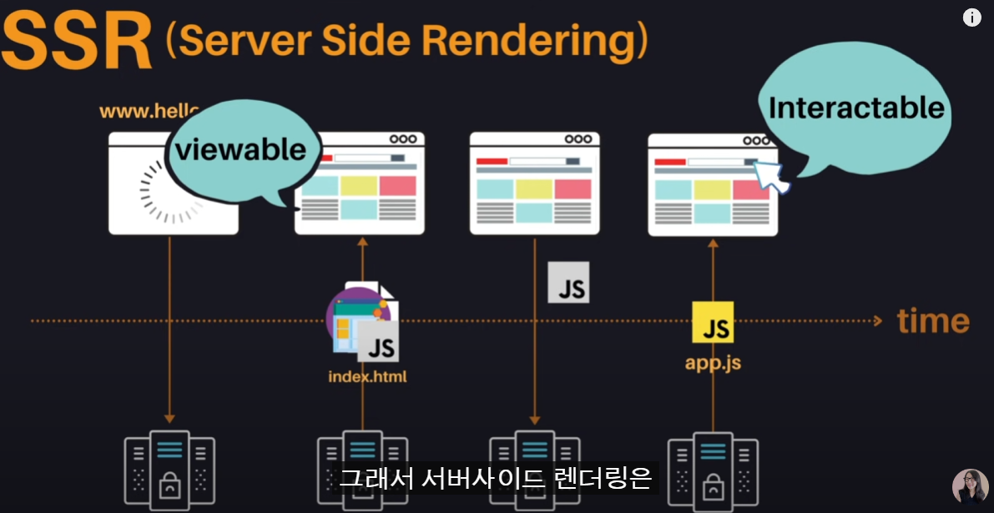
csr : client side rendering
클라이언트에서 다 해먹는다 ㅎㅎ
서버에서 index.html이란 파일을 보내주면,
<body>
<div id="root"></div>
<script src="app.js"></script>
</body>
요거만 딸랑 있음(텅 비어있다)
다시 app.js를 서버에서 다운받는다.
모든걸(열라큼)한방에 서버에서 다 가져온다.
화면이 보이는 순간 엔드유저의 클릭이 바로 반응한다.
단점
1)첫화면 보는데 오래걸린다.
2) SEO(Search Engine Optimization)가 약하다.
ssr : server side rendering
위 csr의 단점으로 기인하여 ssr을 도입
첨부터 가져온다.
js가 아직 서버에서 받아지지 않아 화면은 바로 보인다하더라도
엔드유저의 클릭이 바로 반응하지 않을 수 있다.
단점 : 여전히 깜빡임 존재
ssg : static side generation
react(csr) + gatsby(ssr)
react(csr) + next.js(ssr+ ssg)

history
-1990 중반까지 모든 사이트는 static site
서버에 이미 잘 만들어진 html파일이 있다.
문제 : 화면 껌벅거림
-1996년
iframe도입으로 부분 처리
-1998
XML HttpRequest
fetch API원조
-2005
AJAX --> SPA(Single Page Application)

